关系图
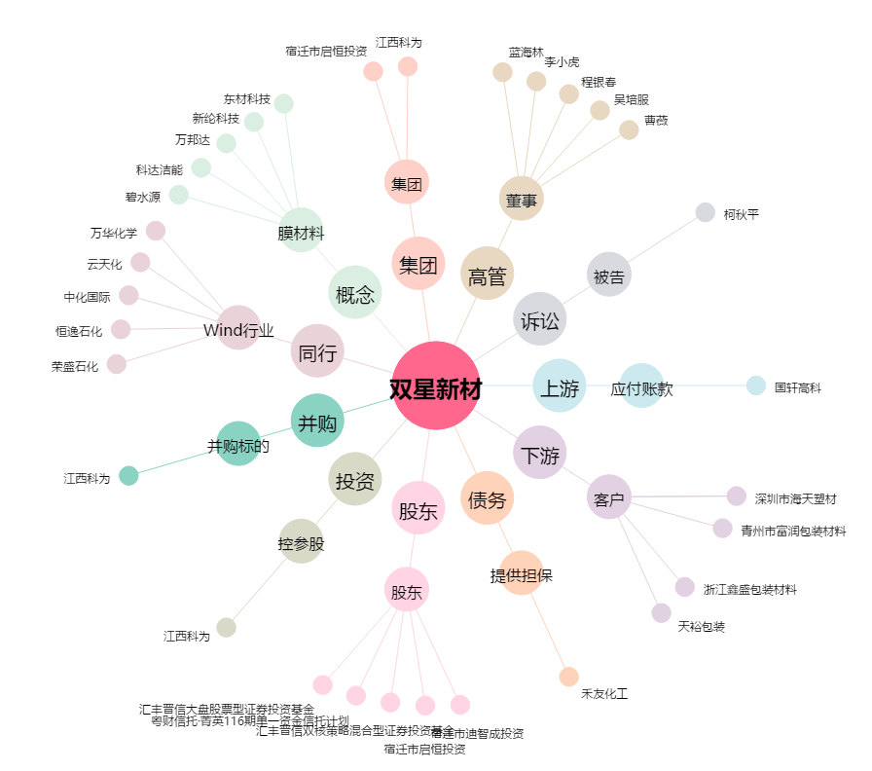
双星新材[002585.SZ] - 关系概览图

